Presentación


Medicina Veterinaria y Zootecnia
Informe de egresados y empleadores 2016


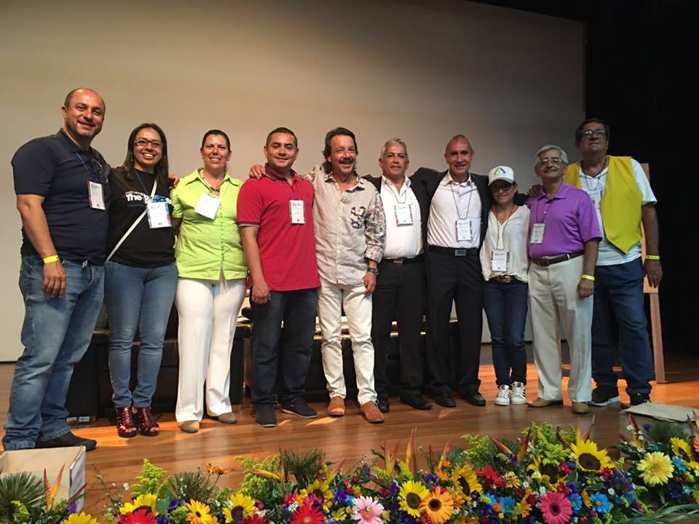

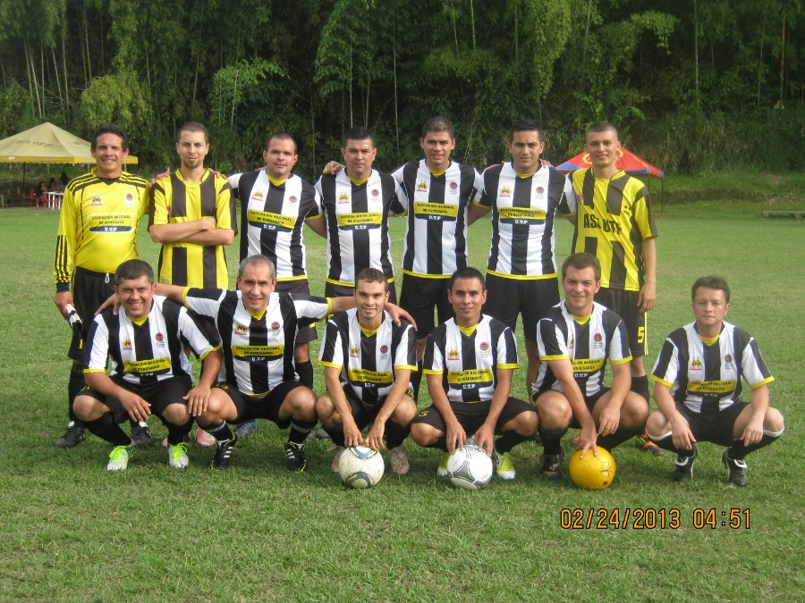
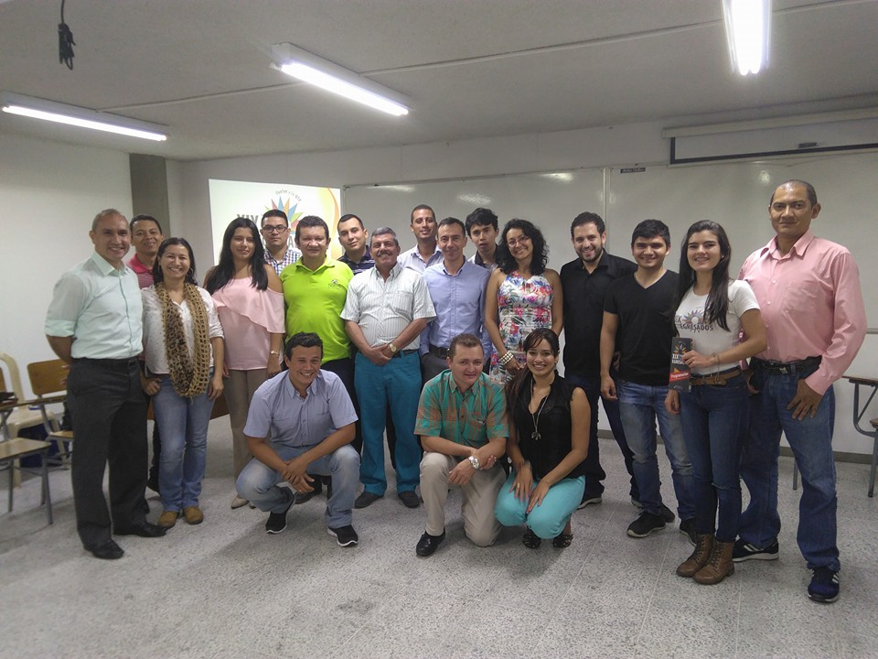
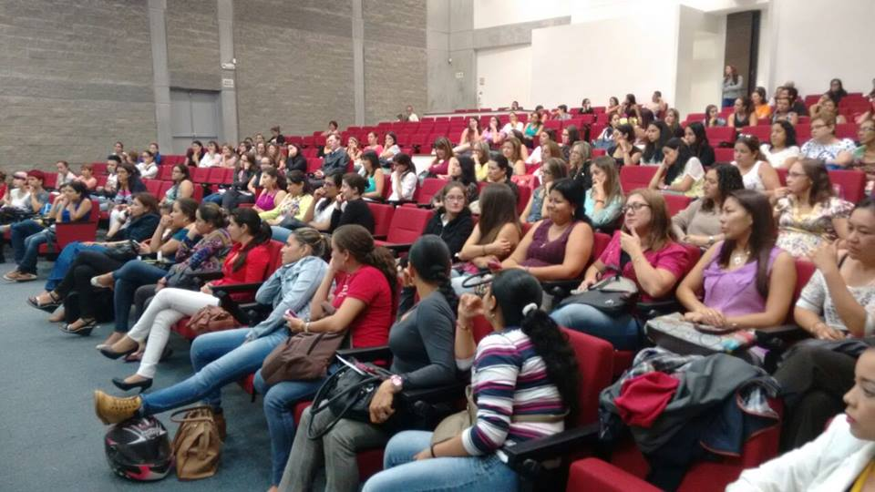

Informe consolidado de encuestas aplicadas a egresados y empleadores
Oficina Gestión de Egresados
Julio 2016

INTRODUCCIÓN:
La Oficina Gestión de Egresados fortalece a la Universidad con los resultados de las encuestas realizadas a egresados y empleadores, para cada uno de los programas académicos de pregrado y posgrado con la finalidad de trabajar en los procesos de autoevaluación y acreditación, puesto que, el seguimiento a los egresados es un elemento fundamental en la búsqueda de la calidad y factor estratégico para el mejoramiento y evaluación del impacto que la institución tiene en el medio; y la satisfacción de los empleadores nos enrutan a la excelencia profesional. Se trabaja de la mano con la Vicerrectoría Académica en pro del aseguramiento de la calidad de cada uno de los programas académicos, así mismo se respalda el direccionamiento estratégico del Plan de desarrollo institucional 2009 – 2019 que involucra al egresado como un aliado que permite generar un mayor contacto entre el contexto laboral y la academia, debido al vínculo tan cercano que tiene a la realidad social actual. Este informe, presenta los resultados obtenidos de la aplicación de instrumentos de seguimiento a egresados y encuestas a empleadores, con el fin de establecer las características generales del egresado del programa Medicina Veterinaria y Zootecnia de la Universidad Tecnológica de Pereira. A continuación se presentan en las siguientes pestañas información sobre: Egresados: * Información personal y familiar. * Competencias. * Plan de vida. * Responsabilidad social. * Situación laboral. * Aspectos generales de las actividades laborales de los egresados. * Emprendimiento. * Satisfacción con los recursos ofrecidos por la Institución. Empleadores: * Empresas y empleadores. * Autoevaluación. * Nivel de desarrollo de las competencias generales para los profesionales. * Competencias. Observatorio Laboral para la Educación OLE: * Ingreso mensual. * Tasa de cotización. Finalmente se recomienda la revisión de esta información, en compañía del equipo de trabajo encargado del Factor No 9 (egresados), además

Equipo de trabajo
Paola Andrea Buitrago González Directora Ejecutiva Asociación Nacional de Egresados ASEUTP diregresados@utp.edu.co - 3137355 Yenny Viviana Quiceno Barreto Coordinadora de Seguimiento a Egresados egresados@utp.edu.co - 3137533 Sebastián Londoño Marín Monitor de Apoyo Oficina

Oficina Gestión de Egresados www.utp.edu.co/egresados Edificio 3, tercer piso, Oficina R 305 Universidad Tecnológica de Pereira

Egresados
 | Informe para el programa de: Medicina Veterinaria y Zootecnia

 | 1. Información Personal y Familiar

 | • Género

 | Frecuencia | MG | 1 Año | 3 Año | 5 Año | Total
 | Masculino | 22 | 0 | 0 | 0 | 22
 | Femenino | 25 | 0 | 0 | 0 | 25

 | Porcentaje | MG | 1 Año | 3 Año | 5 Año | Total
 | Masculino | 46.81% | 0.00% | 0.00% | 0.00% | 46.81%
 | Femenino | 53.19% | 0.00% | 0.00% | 0.00% | 53.19%

 | • Estado Civil

 | Frecuencia | MG | 1 Año | 3 Año | 5 Año | Total
 | Soltero(a) | 45 | 0 | 0 | 0 | 45
 | Casado(a)/unión libre | 2 | 0 | 0 | 0 | 2
 | Otro | 0 | 0 | 0 | 0 | 0

 | Porcentaje | MG | 1 Año | 3 Año | 5 Año | Total
 | Soltero(a) | 95.74% | 0.00% | 0.00% | 0.00% | 95.74%
 | Casado(a)/unión libre | 4.26% | 0.00% | 0.00% | 0.00% | 4.26%
 | Otro | 0.00% | 0.00% | 0.00% | 0.00% | 0.00%

 | • Número de hijos

 | 0 | 100.00%
 | 1 | 0.00%
 | 2 | 0.00%
 | 3 | 0.00%
 | 4 | 0.00%
 | 5 | 0.00%
 | 6 | 0.00%

 | 2. Competencias

 | • Bilingüismo

 | Inglés | 34.04%

 | Inglés | Alto | Medio | Bajo
 | Habla | 12.77% | 70.21% | 17.02%
 | Escucha | 23.40% | 53.19% | 23.40%
 | Lectura | 34.78% | 52.17% | 13.04%
 | Escritura | 21.74% | 60.87% | 17.39%

 | Otro Idioma | 2.13%

 | Otro Idioma | Alto | Medio | Bajo
 | Habla | 11.11% | 50.00% | 38.89%
 | Escucha | 31.25% | 31.25% | 37.50%
 | Lectura | 23.53% | 47.06% | 29.41%
 | Escritura | 16.67% | 44.44% | 38.89%

 | • Competencias Generales y Laborales

No | Competencias Generales |  |  |  |  |  | 1 | 2 | 3 | 4 | 5 | Promedio
1 | Exponer las ideas por medios escritos |  |  |  |  |  | 0.00% | 0.00% | 14.89% | 46.81% | 38.30% | 4.2
2 | Comunicarse oralmente con claridad |  |  |  |  |  | 0.00% | 0.00% | 14.89% | 53.19% | 31.91% | 4.2
3 | Persuadir y convencer a sus interlocutores |  |  |  |  |  | 0.00% | 2.13% | 19.15% | 51.06% | 27.66% | 4.0
4 | Identificar y utilizar símbolos para comunicarse (lenguaje icónico, lenguaje no verbal, etc.) |  |  |  |  |  | 8.51% | 10.64% | 23.40% | 27.66% | 29.79% | 3.6
5 | Aceptar las diferencias y trabajar en contexto multiculturales |  |  |  |  |  | 0.00% | 2.13% | 10.64% | 25.53% | 61.70% | 4.5
6 | Utilizar herramientas informáticas básicas (procesadores de texto, hojas de cálculo, correo electrónico, etc.) |  |  |  |  |  | 0.00% | 0.00% | 4.26% | 36.17% | 59.57% | 4.6
7 | Aprender y mantenerse actualizado |  |  |  |  |  | 0.00% | 0.00% | 8.51% | 40.43% | 51.06% | 4.4
8 | Ser creativo e innovador |  |  |  |  |  | 0.00% | 0.00% | 10.64% | 42.55% | 46.81% | 4.4
9 | Buscar, analizar, administrar y compartir información |  |  |  |  |  | 0.00% | 0.00% | 6.38% | 42.55% | 51.06% | 4.4
10 | Crear, investigar y adoptar tecnología |  |  |  |  |  | 0.00% | 0.00% | 8.51% | 44.68% | 46.81% | 4.4
11 | Diseñar e implementar soluciones con el apoyo de tecnología |  |  |  |  |  | 0.00% | 0.00% | 17.02% | 48.94% | 34.04% | 4.2
12 | Plantear y resolver problemas |  |  |  |  |  | 0.00% | 0.00% | 12.77% | 34.04% | 53.19% | 4.4
13 | Capacidad de abstracción análisis y síntesis |  |  |  |  |  | 0.00% | 0.00% | 19.15% | 42.55% | 38.30% | 4.2
14 | Comprender la realidad que lo rodea |  |  |  |  |  | 0.00% | 0.00% | 4.26% | 44.68% | 51.06% | 4.5
15 | Asumir una cultura de convivencia |  |  |  |  |  | 0.00% | 0.00% | 4.26% | 27.66% | 68.09% | 4.6
16 | Asumir responsabilidades y tomar decisiones |  |  |  |  |  | 0.00% | 0.00% | 2.13% | 23.40% | 74.47% | 4.7
Calificación Promedio de Competencias Generales

No | Competencias Generales Laborales |  |  |  |  |  | 1 | 2 | 3 | 4 | 5 | Promedio
1 | Planificar y utilizar el tiempo de manera efectiva de tal forma que se logran los objetivos planteados. |  |  |  |  |  | 0.00% | 0.00% | 0.00% | 0.00% | 0.00% | 0.00
2 | Utilizar herramientas informáticas especializadas (paquetes estadísticos, software de diseño, etc.) |  |  |  |  |  | 0.00% | 0.00% | 0.00% | 0.00% | 0.00% | 0.00
3 | Formular y ejecutar proyectos |  |  |  |  |  | 0.00% | 0.00% | 0.00% | 0.00% | 0.00% | 0.00
4 | Trabajar en equipo para alcanzar metas comunes |  |  |  |  |  | 0.00% | 0.00% | 0.00% | 0.00% | 0.00% | 0.00
5 | Trabajar de manera independiente sin supervisión permanente |  |  |  |  |  | 0.00% | 0.00% | 0.00% | 0.00% | 0.00% | 0.00
6 | Aplicar valores y ética profesional en el desempeño laboral |  |  |  |  |  | 0.00% | 0.00% | 0.00% | 0.00% | 0.00% | 0.00
7 | Adaptarse a los cambios (trabajar en contextos nuevos y diversos) |  |  |  |  |  | 0.00% | 0.00% | 0.00% | 0.00% | 0.00% | 0.00
8 | Trabajar bajo presión |  |  |  |  |  | 0.00% | 0.00% | 0.00% | 0.00% | 0.00% | 0.00

 | 3. CONTRIBUCIÓN DEL FORTALECIMIENTO DEL PROYECTO DE VIDA

 | • ¿Cuál es su percepción acerca de la forma en que el programa contribuyó a su proyecto de vida, en cada una de los siguientes niveles?

Ética
 | Ética | MG | 1 Año | Total
 | Alto | 25 | 0 | 25
 | Mediano | 11 | 0 | 11
 | Bajo | 3 | 0 | 3
 | Ninguno | 1 | 0 | 1
 | No sabe | 0 | 0 | 0

 | Ética % | MG | 1 Año | Total
 | Alto | 53.19% | 0.00% | 53.19%
 | Mediano | 23.40% | 0.00% | 23.40%
 | Bajo | 6.38% | 0.00% | 6.38%
 | Ninguno | 2.13% | 0.00% | 2.13%
 | No sabe | 0.00% | 0.00% | 0.00%
Espiritual
 | Espiritual | MG | 1 Año | Total
 | Alto | 15 | 0 | 15
 | Mediano | 10 | 0 | 10
 | Bajo | 14 | 0 | 14
 | Ninguno | 7 | 0 | 7
 | No sabe | 1 | 0 | 1

 | Espiritual % | MG | 1 Año | Total
 | Alto | 31.91% | 0.00% | 31.91%
 | Mediano | 21.28% | 0.00% | 21.28%
 | Bajo | 29.79% | 0.00% | 29.79%
 | Ninguno | 14.89% | 0.00% | 14.89%
 | No sabe | 2.13% | 0.00% | 2.13%
Cognitiva
 | Cognitiva | MG | 1 Año | Total
 | Alto | 23 | 0 | 23
 | Mediano | 11 | 0 | 11
 | Bajo | 5 | 0 | 5
 | Ninguno | 1 | 0 | 1
 | No sabe | 0 | 0 | 0

 | Cognitiva % | MG | 1 Año | Total
 | Alto | 48.94% | 0.00% | 48.94%
 | Mediano | 23.40% | 0.00% | 23.40%
 | Bajo | 10.64% | 0.00% | 10.64%
 | Ninguno | 2.13% | 0.00% | 2.13%
 | No sabe | 0.00% | 0.00% | 0.00%
Afectiva
 | Afectiva | MG | 1 Año | Total
 | Alto | 17 | 0 | 17
 | Mediano | 18 | 0 | 18
 | Bajo | 9 | 0 | 9
 | Ninguno | 3 | 0 | 3
 | No sabe | 0 | 0 | 0

 | Afectiva % | MG | 1 Año | Total
 | Alto | 36.17% | 0.00% | 36.17%
 | Mediano | 38.30% | 0.00% | 38.30%
 | Bajo | 19.15% | 0.00% | 19.15%
 | Ninguno | 6.38% | 0.00% | 6.38%
 | No sabe | 0.00% | 0.00% | 0.00%

Comunicativa
 | Comunicativa | MG | 1 Año | Total
 | Alto | 30 | 0 | 30
 | Mediano | 12 | 0 | 12
 | Bajo | 4 | 0 | 4
 | Ninguno | 1 | 0 | 1
 | No sabe | 0 | 0 | 0

 | Comunicativa % | MG | 1 Año | Total
 | Alto | 63.83% | 0.00% | 63.83%
 | Mediano | 25.53% | 0.00% | 25.53%
 | Bajo | 8.51% | 0.00% | 8.51%
 | Ninguno | 2.13% | 0.00% | 2.13%
 | No sabe | 0.00% | 0.00% | 0.00%
Estética
 | Estética | MG | 1 Año | Total
 | Alto | 12 | 0 | 12
 | Mediano | 18 | 0 | 18
 | Bajo | 10 | 0 | 10
 | Ninguno | 7 | 0 | 7
 | No sabe | 0 | 0 | 0

 | Estética % | MG | 1 Año | Total
 | Alto | 25.53% | 0.00% | 25.53%
 | Mediano | 38.30% | 0.00% | 38.30%
 | Bajo | 21.28% | 0.00% | 21.28%
 | Ninguno | 14.89% | 0.00% | 14.89%
 | No sabe | 0.00% | 0.00% | 0.00%
Corporal
 | Corporal | MG | 1 Año | Total
 | Alto | 10 | 0 | 10
 | Mediano | 21 | 0 | 21
 | Bajo | 10 | 0 | 10
 | Ninguno | 6 | 0 | 6
 | No sabe | 0 | 0 | 0

 | Corporal % | MG | 1 Año | Total
 | Alto | 21.28% | 0.00% | 21.28%
 | Mediano | 44.68% | 0.00% | 44.68%
 | Bajo | 21.28% | 0.00% | 21.28%
 | Ninguno | 12.77% | 0.00% | 12.77%
 | No sabe | 0.00% | 0.00% | 0.00%
Socio Política
 | Socio Política | MG | 1 Año | Total
 | Alto | 15 | 0 | 15
 | Mediano | 23 | 0 | 23
 | Bajo | 6 | 0 | 6
 | Ninguno | 3 | 0 | 3
 | No sabe | 0 | 0 | 0

 | Socio Política % | MG | 1 Año | Total
 | Alto | 31.91% | 0.00% | 31.91%
 | Mediano | 48.94% | 0.00% | 48.94%
 | Bajo | 12.77% | 0.00% | 12.77%
 | Ninguno | 6.38% | 0.00% | 6.38%
 | No sabe | 0.00% | 0.00% | 0.00%

 | 3. Plan de Vida

 | • ¿Qué ha pensado hacer en el largo plazo?

 | Opcion | 1 Año
 | Iniciar una nueva carrera tecnológica | 0.00%
 | Iniciar una nueva carrera técnica | 0.00%
 | Otro | 0.00%
 | Iniciar una nueva carrera universitaria | 0.00%
 | Trabajar fuera de Colombia | 0.00%
 | Crear una empresa | 0.00%
 | Estudiar un posgrado fuera de Colombia | 0.00%
 | Estudiar un posgrado en Colombia | 0.00%
 | Trabajar en Colombia | 0.00%

 | • ¿Desea realizar educación posgraduada?

 | Frecuencia | 3 Año | 5 Año | Total
 | Si | 0 | 0 | 0
 | No | 0 | 0 | 0

 | Porcentaje | 3 Año | 5 Año | Total
 | Si | 0.00% | 0.00% | 0.00%
 | No | 0.00% | 0.00% | 0.00%

 | • Si le interesa realizar educación posgraduada, señale el nivel y escriba el nombre del programa que desea

 | Frecuencia | 3 Año | 5 Año | Total
 | Especialización | 0 | 0 | 0
 | Maestría | 0 | 0 | 0
 | Doctorado | 0 | 0 | 0

 | Porcentaje | 3 Año | 5 Año | Total
 | Especialización | 0.00% | 0.00% | 0.00%
 | Maestría | 0.00% | 0.00% | 0.00%
 | Doctorado | 0.00% | 0.00% | 0.00%

 | • ¿En el futuro, le gustaría cursar otros estudios en esta institución?

 | Frecuencia | MG
 | Si | 46
 | No | 1

 | Porcentaje | MG
 | Si | 97.87%
 | No | 2.13%

 | • ¿Principalmente, qué otros estudios le gustaría cursar en esta institución?

 | Frecuencia | MG
 | Especialización | 23
 | Maestría | 8
 | Diplomados | 4
 | Seminarios/Cursos | 2
 | Estudios Técnicos | 0
 | Doctorado | 4
 | Tecnológicos | 0
 | Universitarios | 2

 | Porcentaje | MG
 | Especialización | 50.00%
 | Maestría | 17.39%
 | Diplomados | 8.70%
 | Seminarios/Cursos | 4.35%
 | Estudios Técnicos | 0.00%
 | Doctorado | 8.70%
 | Tecnológicos | 0.00%
 | Universitarios | 4.35%

 | • ¿En qué tipo de programas y en qué temas le gustaría realizar educación continuada?

 | Porcentaje | 3 Año | 5 Año
 | Diplomados | 0.00% | 0.00%
 | Cursos/seminarios/Talleres | 0.00% | 0.00%
 | Congresos | 0.00% | 0.00%
 | Foros | 0.00% | 0.00%
 | Otro | 0.00% | 0.00%

 | • Tipo de Asociaciones Nacionales o Internacionales a los que pertenece y se encuentra activo. Determine el nombre correspondiente y si es nacional o internacional:

 |  | MG | 1 Año | 3 Año | 5 Año
 | Comunidades Académicas reconocidas | 0.00% | 0.00% | 0.00% | 0.00%
 | Asociaciones Científicas | 2.13% | 0.00% | 0.00% | 0.00%
 | Profesionales/ Tecnológicas/Técnicas/artísticas y culturales | 2.13% | 0.00% | 0.00% | 0.00%
 | Políticas | 0.00% | 0.00% | 0.00% | 0.00%
 | Religiosas | 0.00% | 0.00% | 0.00% | 0.00%
 | Sector Productivo | 2.13% | 0.00% | 0.00% | 0.00%
 | Otras | 2.13% | 0.00% | 0.00% | 0.00%
 | Ninguna | 17.02% | 0.00% | 0.00% | 0.00%

 | 4. Responsabilidad Social

 | • ¿Ha realizado proyectos en beneficio del contexto social y/o público?

 | Frecuencia | 1 Año | 3 Año | 5 Año
 | Si | 0 | 0 | 0
 | No | 0 | 0 | 0

 | Porcentaje | 1 Año | 3 Año | 5 Año
 | Si | 0.00% | 0.00% | 0.00%
 | No | 0.00% | 0.00% | 0.00%

 | 5. Situación Laboral

 | • En la actualidad, en qué actividad ocupa la mayor parte de su tiempo

 | Frecuencia | 1 Año | 3 Año | 5 Año | Total
 | Buscando trabajo | 0 | 0 | 0 | 0
 | Estudiando | 0 | 0 | 0 | 0
 | Oficios del hogar | 0 | 0 | 0 | 0
 | Otra actividad | 0 | 0 | 0 | 0
 | Trabajando | 0 | 0 | 0 | 0
 | Incapacitado permanente para trabajar | 0 | 0 | 0 | 0

 | Porcentaje | 1 Año | 3 Año | 5 Año | Total
 | Trabajando | 0.00% | 0.00% | 0.00% | 0.00%
 | Buscando trabajo | 0.00% | 0.00% | 0.00% | 0.00%
 | Estudiando | 0.00% | 0.00% | 0.00% | 0.00%
 | Otra actividad | 0.00% | 0.00% | 0.00% | 0.00%
 | Oficios del hogar | 0.00% | 0.00% | 0.00% | 0.00%
 | Incapacitado permanente para trabajar | 0.00% | 0.00% | 0.00% | 0.00%

 | • ¿Además de lo anterior, realiza alguna actividad remunerada?

 | Frecuencia | MG | 1 Año | 3 Año | 5 Año | Total
 | Si, tengo una empresa/negocio/finca | 1 | 0 | 0 | 0 | 1
 | Si, trabajo como empleado | 2 | 0 | 0 | 0 | 2
 | Si, trabajo en un negocio familiar sin remuneración | 0 | 0 | 0 | 0 | 0
 | No | 23 | 0 | 0 | 0 | 23

 | Porcentaje | MG | 1 Año | 3 Año | 5 Año | Total
 | Si, tengo una empresa/negocio/finca | 3% | 0% | 0% | 0% | 3%
 | Si, trabajo como empleado | 6% | 0% | 0% | 0% | 6%
 | Si, trabajo en un negocio familiar sin remuneración | 0% | 0% | 0% | 0% | 0%
 | No | 74% | 0% | 0% | 0% | 74%

 | • En esta actividad usted es:

 | Frecuencia | MG | 1 Año | 3 Año | 5 Año | Total
 | Empleado de empresa familiar sin remuneración | 1 | 0 | 0 | 0 | 1
 | Empleado de empresa particular | 12 | 0 | 0 | 0 | 12
 | Empleado del gobierno | 1 | 0 | 0 | 0 | 1
 | Empresario/Empleador | 0 | 0 | 0 | 0 | 0
 | Trabajador independiente (Sector público o privado) | 7 | 0 | 0 | 0 | 7

 | Porcentaje | MG | 1 Año | 3 Año | 5 Año | Total
 | Empleado de empresa familiar sin remuneración | 4% | 0% | 0% | 0% | 4%
 | Empleado de empresa particular | 50% | 0% | 0% | 0% | 50%
 | Empleado del gobierno | 4% | 0% | 0% | 0% | 4%
 | Empresario/Empleador | 0% | 0% | 0% | 0% | 0%
 | Trabajador independiente (Sector público o privado) | 29% | 0% | 0% | 0% | 29%

 | • ¿Se encuentra relacionado su empleo con la carrera que estudió?

 | Frecuencia | 1 Año | 3 Año | 5 Año | Total
 | Si | 0 | 0 | 0 | 0
 | No | 0 | 0 | 0 | 0

 | Porcentaje | 1 Año | 3 Año | 5 Año | Total
 | Si | 0.00% | 0.00% | 0.00% | 0.00%
 | No | 0.00% | 0.00% | 0.00% | 0.00%

 | Frecuencia | 1 Año | 3 Año | 5 Año
 | Contrato a término fijo | 0 | 0 | 0
 | Contrato a término indefinido | 0 | 0 | 0
 | Contrato de prestación de servicios | 0 | 0 | 0
 | Otro tipo de contrato | 0 | 0 | 0

 | Porcentaje | 1 Año | 3 Año | 5 Año
 | Contrato a término fijo | 0.00% | 0.00% | 0.00%
 | Contrato a término indefinido | 0.00% | 0.00% | 0.00%
 | Contrato de prestación de servicios | 0.00% | 0.00% | 0.00%
 | Otro tipo de contrato | 0.00% | 0.00% | 0.00%

 | • ¿Su contrato de trabajo incluye prestaciones Sociales?

 | Frecuencia | 1 Año | 3 Año | 5 Año
 | Si | 0 | 0 | 0
 | No | 0 | 0 | 0

 | Porcentaje | 1 Año | 3 Año | 5 Año
 | Si | 0.00% | 0.00% | 0.00%
 | No | 0.00% | 0.00% | 0.00%

 | • ¿Cuál fue su ingreso laboral en el mes pasado?

 | Frecuencia | 1 Año | 3 Año | 5 Año
 | menor a 1 SMLV (Salario mínimo legal vigente) | 0 | 0 | 0
 | entre 1 SMLV y menos de 2 SMLV | 0 | 0 | 0
 | entre 2 SMLV y menos de 3 SMLV | 0 | 0 | 0
 | entre 3 SMLV y menos de 4 SMLV | 0 | 0 | 0
 | entre 4 SMLV y menos de 5 SMLV | 0 | 0 | 0
 | entre 5 SMLV y menos de 6 SMLV | 0 | 0 | 0
 | más de 6 SMLV | 0 | 0 | 0

 | Porcentaje | 1 Año | 3 Año | 5 Año
 | menor a 1 SMLV (Salario mínimo legal vigente) | 0.00% | 0.00% | 0.00%
 | entre 1 SMLV y menos de 2 SMLV | 0.00% | 0.00% | 0.00%
 | entre 2 SMLV y menos de 3 SMLV | 0.00% | 0.00% | 0.00%
 | entre 3 SMLV y menos de 4 SMLV | 0.00% | 0.00% | 0.00%
 | entre 4 SMLV y menos de 5 SMLV | 0.00% | 0.00% | 0.00%
 | entre 5 SMLV y menos de 6 SMLV | 0.00% | 0.00% | 0.00%
 | más de 6 SMLV | 0.00% | 0.00% | 0.00%

 | • Su actividad económica es:

 | Frecuencia | 1 Año | 3 Año | 5 Año | Total
 | Pesca | 0 | 0 | 0 | 0
 | Comercio; Reparación de Automotores, Motocicletas, Efectos Personales y Enseres Domésticos | 0 | 0 | 0 | 0
 | Actividades Inmobiliarias de Alquiler y Empresariales y de Alquiler | 0 | 0 | 0 | 0
 | Hogares Privados con Servicio Doméstico | 0 | 0 | 0 | 0
 | Hoteles y Restaurantes | 0 | 0 | 0 | 0
 | Organizaciones y Órganos Extraterritoriales | 0 | 0 | 0 | 0
 | Explotación de Minas y Canteras | 0 | 0 | 0 | 0
 | Suministros de Electricidad, Gas y Agua | 0 | 0 | 0 | 0
 | Construcción | 0 | 0 | 0 | 0
 | Transporte, Almacenamiento y Comunicaciones | 0 | 0 | 0 | 0
 | Intermediación Financiera | 0 | 0 | 0 | 0
 | Administración Pública y Defensa; Seguridad Social de Afiliación Obligatoria | 0 | 0 | 0 | 0
 | Industrias Manufactureras | 0 | 0 | 0 | 0
 | Servicios Sociales y de Salud | 0 | 0 | 0 | 0
 | Otras Actividades de Servicios Comunitarios, Sociales y Personales | 0 | 0 | 0 | 0
 | Agricultura, Ganadería, Caza y Silvicultura | 0 | 0 | 0 | 0
 | Educación | 0 | 0 | 0 | 0

 | 5.1 Graduados que son Independientes

 | • ¿Se encuentran relacionadas las actividades que realiza por cuenta propia con la carrera que estudió?

 | Frecuencia | 1 Año | 3 Año | 5 Año | Total
 | Si | 0 | 0 | 0 | 0
 | No | 0 | 0 | 0 | 0

 | Porcentaje | 1 Año | 3 Año | 5 Año | Total
 | Si | 0.00% | 0.00% | 0.00% | 0.00%
 | No | 0.00% | 0.00% | 0.00% | 0.00%

 | • ¿Cuál de las siguientes formas de trabajo realiza en las actividades que desempeña por su cuenta?

 | Frecuencia | 1 Año | 3 Año | 5 Año | Total
 | Prestación de servicios | 0 | 0 | 0 | 0
 | Trabajo por obra | 0 | 0 | 0 | 0
 | Trabajo por piezas o a destajo | 0 | 0 | 0 | 0
 | Trabajo por comisión | 0 | 0 | 0 | 0
 | Venta por catálogo | 0 | 0 | 0 | 0
 | Se dedica a un oficio | 0 | 0 | 0 | 0

 | Porcentaje | 1 Año | 3 Año | 5 Año | Total
 | Prestación de servicios | 0.00% | 0.00% | 0.00% | 0.00%
 | Trabajo por obra | 0.00% | 0.00% | 0.00% | 0.00%
 | Trabajo por piezas o a destajo | 0.00% | 0.00% | 0.00% | 0.00%
 | Trabajo por comisión | 0.00% | 0.00% | 0.00% | 0.00%
 | Venta por catálogo | 0.00% | 0.00% | 0.00% | 0.00%
 | Se dedica a un oficio | 0.00% | 0.00% | 0.00% | 0.00%

 | EMPRENDIMIENTO DE LOS EGRESADOS

 | • ¿Tiene interés por crear empresa?

 | Frecuencia | MG | 1 Año | 3 Año | 5 Año | Total
 | Si | 43 | 0 | 0 | 0 | 43
 | No | 4 | 0 | 0 | 0 | 4

 | Porcentaje | MG | 1 Año | 3 Año | 5 Año | Total
 | Si | 91.49% | 0.00% | 0.00% | 0.00% | 91.49%
 | No | 8.51% | 0.00% | 0.00% | 0.00% | 8.51%

 | • ¿Cuál considera que es la principal dificultad en la creación de una empresa?

 | Frecuencia | MG | 1 Año | 3 Año | 5 Año | Total
 | No estar seguro si la idea pueda convertirse en un negocio exitoso | 3 | 0 | 0 | 0 | 3
 | Falta de recursos económicos propios | 6 | 0 | 0 | 0 | 6
 | No poder encontrar socios de confianza | 0 | 0 | 0 | 0 | 0
 | No tener conocimientos para la creación de una empresa | 1 | 0 | 0 | 0 | 1
 | Difícil acceso a las entidades financieras | 0 | 0 | 0 | 0 | 0
 | Falta de apoyo del gobierno | 4 | 0 | 0 | 0 | 4
 | La costumbre de tener un salario fijo | 0 | 0 | 0 | 0 | 0
 | Temor para asumir el riesgo | 10 | 0 | 0 | 0 | 10
 | Otros | 1 | 0 | 0 | 0 | 1

 | Porcentaje | MG | 1 Año | 3 Año | 5 Año | Total
 | No estar seguro si la idea pueda convertirse en un negocio exitoso | 6.38% | 0.00% | 0.00% | 0.00% | 6.38%
 | Falta de recursos económicos propios | 12.77% | 0.00% | 0.00% | 0.00% | 12.77%
 | No poder encontrar socios de confianza | 0.00% | 0.00% | 0.00% | 0.00% | 0.00%
 | No tener conocimientos para la creación de una empresa | 2.13% | 0.00% | 0.00% | 0.00% | 2.13%
 | Difícil acceso a las entidades financieras | 0.00% | 0.00% | 0.00% | 0.00% | 0.00%
 | Falta de apoyo del gobierno | 8.51% | 0.00% | 0.00% | 0.00% | 8.51%
 | La costumbre de tener un salario fijo | 0.00% | 0.00% | 0.00% | 0.00% | 0.00%
 | Temor para asumir el riesgo | 21.28% | 0.00% | 0.00% | 0.00% | 21.28%
 | Otros | 2.13% | 0.00% | 0.00% | 0.00% | 2.13%

 | SATISFACCIÓN CON LOS RECURSOS OFRECIDOS POR LA INSTITUCIÓN

 | • ¿Los programas académicos que ofrece la institución deben ser relevantes académicamente y deben responder a necesidades locales, regionales, nacionales e internacionales. En su opinión el programa del que egresó cumple con esas características?

 | Frecuencia | MG
 | Si | 34
 | No | 9
 | No sabe | 4

 | Porcentaje | MG
 | Si | 72.34%
 | No | 19.15%
 | No sabe | 8.51%

 | PROCESOS ACADÉMICOS

 | • De acuerdo con la definición anterior. ¿En qué medida el proceso de autoevaluación ha contribuido al mejoramiento continuo del mismo?

 | Frecuencia | MG
 | Alto | 16
 | Mediano | 22
 | Bajo | 5
 | Ninguno | 3
 | No sabe | 1

 | Porcentaje | MG
 | Alto | 34.04%
 | Mediano | 46.81%
 | Bajo | 10.64%
 | Ninguno | 6.38%
 | No sabe | 2.13%

 | ORGANIZACIÓN ADMINISTRATIVA Y GESTIÓN

 | • La difusión y promoción del programa a través de los medios de comunicación es:

 | ¿De calidad? | MG | 3 Año | 5 Año | Total
 | Siempre | 11 | 0 | 0 | 11
 | Casi Siempre | 11 | 0 | 0 | 11
 | Algunas veces | 8 | 0 | 0 | 8
 | Nunca | 5 | 0 | 0 | 5
 | No sabe | 5 | 0 | 0 | 5

 | ¿Oportuna? | MG | 3 Año | 5 Año | Total
 | Siempre | 13 | 0 | 0 | 13
 | Casi Siempre | 12 | 0 | 0 | 12
 | Algunas veces | 12 | 0 | 0 | 12
 | Nunca | 5 | 0 | 0 | 5
 | No sabe | 5 | 0 | 0 | 5

 | ¿Pertinente? | MG | 3 Año | 5 Año | Total
 | Siempre | 8 | 0 | 0 | 8
 | Casi Siempre | 12 | 0 | 0 | 12
 | Algunas veces | 10 | 0 | 0 | 10
 | Nunca | 4 | 0 | 0 | 4
 | No sabe | 6 | 0 | 0 | 6

 | % ¿De calidad? | MG | 3 Año | 5 Año | Total
 | Siempre | 23.40% | 0.00% | 0.00% | 23.40%
 | Casi Siempre | 23.40% | 0.00% | 0.00% | 23.40%
 | Algunas veces | 17.02% | 0.00% | 0.00% | 17.02%
 | Nunca | 10.64% | 0.00% | 0.00% | 10.64%
 | No sabe | 10.64% | 0.00% | 0.00% | 10.64%

 | % ¿Oportuna? | MG | 3 Año | 5 Año | Total
 | Siempre | 27.66% | 0.00% | 0.00% | 27.66%
 | Casi Siempre | 25.53% | 0.00% | 0.00% | 25.53%
 | Algunas veces | 25.53% | 0.00% | 0.00% | 25.53%
 | Nunca | 10.64% | 0.00% | 0.00% | 10.64%
 | No sabe | 10.64% | 0.00% | 0.00% | 10.64%

 | % ¿Pertinente? | MG | 3 Año | 5 Año | Total
 | Siempre | 17.02% | 0.00% | 0.00% | 17.02%
 | Casi Siempre | 25.53% | 0.00% | 0.00% | 25.53%
 | Algunas veces | 21.28% | 0.00% | 0.00% | 21.28%
 | Nunca | 8.51% | 0.00% | 0.00% | 8.51%
 | No sabe | 12.77% | 0.00% | 0.00% | 12.77%

 | EGRESADOS E IMPACTO EN EL MEDIO

 | • Califique de 1 a 5 la calidad de la formación que imparte el programa sobre sus estudiantes. (5 equivale a la más alta calidad)

 | Frecuencia | MG | 1 Año | 3 Año | 5 Año | Total
 | 1 | 0 | 0 | 0 | 0 | 0
 | 2 | 2 | 0 | 0 | 0 | 2
 | 3 | 9 | 0 | 0 | 0 | 9
 | 4 | 21 | 0 | 0 | 0 | 21
 | 5 | 15 | 0 | 0 | 0 | 15

 | Porcentaje | MG | 1 Año | 3 Año | 5 Año | Total
 | 1 | 0.00% | 0.00% | 0.00% | 0.00% | 0.00%
 | 2 | 4.26% | 0.00% | 0.00% | 0.00% | 4.26%
 | 3 | 19.15% | 0.00% | 0.00% | 0.00% | 19.15%
 | 4 | 44.68% | 0.00% | 0.00% | 0.00% | 44.68%
 | 5 | 31.91% | 0.00% | 0.00% | 0.00% | 31.91%

 | • ¿Cuáles debilidades encontró en su programa académico?

 | Frecuencia y Porcentaje | MG | % MG
 | Baja calidad en la formación | 7 | 14.89%
 | Baja calidad de los docentes | 6 | 12.77%
 | Poco reconocimiento del programa | 0 | 0.00%
 | Inadecuada orientación del programa respecto al entorno | 5 | 10.64%
 | La institución no cuenta con los recursos necesarios para apoyar el proceso de formación | 3 | 6.38%
 | Otra | 6 | 12.77%

 | • El grado de compromiso de la institución con apoyo para la inserción laboral de los egresados es:

 | Frecuencia | MG | 1 Año | Total
 | Alto | 7 | 0 | 7
 | Mediano | 13 | 0 | 13
 | Bajo | 15 | 0 | 15
 | Ninguno | 3 | 0 | 3
 | No sabe | 9 | 0 | 9
 | Total | 47 | 0 | 47

 | Porcentaje | MG | 1 Año | Total
 | Alto | 14.89% | 0.00% | 14.89%
 | Mediano | 27.66% | 0.00% | 27.66%
 | Bajo | 31.91% | 0.00% | 31.91%
 | Ninguno | 6.38% | 0.00% | 6.38%
 | No sabe | 19.15% | 0.00% | 19.15%

 | • ¿Qué imagen le merece la Universidad Tecnológica de Pereira de acuerdo con la calidad del servicio educativo que ofrece?

 | Imagen de la Universidad | MG | % MG
 | Excelente | 21 | 50.00%
 | Buena | 17 | 40.48%
 | Regular | 4 | 9.52%
 | Mala | 0 | 0.00%

Empleadores
 | Informe empleadores de: Medicina Veterinaria y Zootecnia

 | Empleadores Fecha de corte: 30-06-2016
No | Nombre de la empresa | NIT | Nombre del empleador | País | Departamento o estado | Ciudad | Tipo de empresa
1 | MORALES MONSALVE HERMANOS S.A | 891407961-4 | ANDRES ELI JARAMILLO GONZALES | Colombia | RISARALDA | PEREIRA | Privada
2 | INGENIAR INOX SAS | 900053090 | LUZ STELLA SANCHEZ MONSALVE | Colombia | RISARALDA | PEREIRA | Privada
3 | Salle Pereira | 890901130-5 | Andres Fernando Gonzalez López | Colombia | Risaralda | Pereira | Privada
4 | Laboratorio Aliscca SAS | 900193645-2 | Sonia Botero | Colombia | Risaralda | Pereira | Privada
5 | Apptitud soluciones moviles sas | 900812023-9 | Isabel Cristina Zúñiga Montoya | Colombia | Risaralda | Pereira | Privada
6 | ABB LTDA. | 860003563-9 | Diego Aguirre | Colombia | Risaralda | Dosquebradas | Privada

 | La Autoevalución es el proceso de medición colectivo que permite identificar debilidades, fortalezas, amenazas y oportunidades y la autorregulación es la capacidad permanentemente a fin de tener informción que le permita tomar decisiones y orientar los procesos de planeación académica y administrativa del programa para mantenerlo en niveles altos de excelencia.
No | De acuerdo a la definición anterior ¿En su opinión los programas cumplen con esas características? | ¿Por qué? | ¿Considera usted que los perfiles de formación de los egresados corresponden a los requerimientos laborales y ocupacionales de su organización? | ¿Por qué?
1 | Alto grado | en la la proyección y formación de los egresados se evidencia la educación de alto grado de enseñanza en cada área de estudio. | Alto grado | por supuesto que si, todo se basa en la posibilidad y oportunidad que le demos a los egresados que ejercen lo aprendido en el área correspondiente
2 | Mediano Grado |  | Mediano Grado
3 | Alto grado | Por el excelente desempeño de los profesionales contratados | Mediano Grado | Se a perdido mucho la pormación en pedagogia. Son muy buenos con los conceptos pero se adaptan con dificultad a las situaciones del aula.
4 | Mediano Grado | La universidad tiene gran oferta sin embargo, las carreras a nivel salud son pocas y las creadas han sido de la oferta pública. También carreras con énfasis en Agroindustria y la carrera de Licenciatura en comunicación e Informática Educativa podría aprovecharse más y ampliar sus campos a nivel tecnología, con el déficit a nivel departamental de TIC sería una gran oportunidad. Carreras como psicología, trabajo social son necesarias y solo hay privadas. También Pereira por ser una ciudad emprendedora todas las carreras deben tener énfasis en emprendimiento e innovación social empresarial. | Alto grado | Todos han cumplido con los conocimientos requeridos para desempeñar las labores del laboratorio
5 | Mediano Grado |  | Mediano Grado
6 | Alto grado |  | Alto grado

No | De acuerdo con el enunciado anterior, ¿Considera que los procesos de autoevaluación y acreditación de la Universidad Tecnológica de Pereira contribuyen a mejorar la calidad de los programas académicos? | ¿En qué grado los programas académicos, han impactado positivamente el desarrollo de la región? | De acuerdo con el desempeño laboral, califique la calidad de la formación que imparten los programas sobre sus estudiantes. | Si tiene sugerencias para mejorar la calidad de la formación académica, por favor menciónelas
1 | Alto Grado | Mediano Grado | Alto grado
2 | Mediano Grado | Mediano Grado | Mediano Grado
3 | Alto Grado | Mediano Grado | Mediano Grado
4 | Mediano Grado | Alto grado | Alto grado | La calidad de formación académica a nivel técnico y de conocimientos es excelente, sin embargo la calidad a nivel humano y formación integral es poca, el estudiante debe involucrarse más en el medio empresarial que quiere enfocarse, mucho antes de su práctica o pasantía, deben haber más espacios prácticos- experienciales. Orientación en proyecto de vida, conocimientos de su región y necesidades locales para que puedan salir con enfoques específicos de intervención ya como profesionales.
5 | Mediano Grado | Mediano Grado | Mediano Grado
6 | Alto Grado | Alto grado | Alto grado

 | Teniendo en cuenta la escala de valoración que se describe a continuación, señale cual es el nivel de desarrollo de las competencias generales para los profesionales que está evaluando. (5 equivale al más alto desarrollo).
No | 1. Planificar y utilizar el tiempo de manera efectiva de tal forma que se logran los objetivos planteados. | 2. Utilizar herramientas informáticas especializadas (paquetes estadísticos, software de diseño, etc.) | 3. Formular y ejecutar proyectos | 4. Trabajar en equipo para alcanzar metas comunes | 5. Trabajar de manera independiente sin supervisión permanente | 6. Aplicar valores y ética profesional en el desempeño laboral | 7. Adaptarse a los cambios (trabajar en contextos nuevos y diversos) | 8. Trabajar bajo presión
1 | 5 | 5 | 5 | 5 | 4 | 5 | 5 | 4
2 | 4 | 4 | 4 | 4 | 4 | 4 | 4 | 4
3 | 3 | 4 | 4 | 4 | 2 | 3 | 2 | 1
4 | 5 | 5 | 3 | 3 | 3 | 5 | 4 | 4
5 | 3 | 3 | 2 | 2 | 3 | 4 | 3 | 4
6 | 5 | 5 | 5 | 5 | 5 | 5 | 5 | 5

 |  |  |  |  |  | Califique la percepción sobre la calidad humana, ética y profesional, que sobre los egresados de su programa académico tiene el medio:
No | La más útil - Competencias | La menos útil - Competencias | Qué competencias adicionales considera que requiere un egresado de la UTP. | ¿En qué grado los egresados del programa académico vinculados a su organización han impactado positivamente el desarrollo de la región? | ¿Por qué? | Calidad Humana | Calidad ética | Calidad profesional
1 | 1. Planificar y utilizar el tiempo de manera efectiva de tal forma que se logran los objetivos planteados. | 8. Trabajar bajo presión | ninguno | Alto grado |  | Excelente | Bueno | Excelente
2 | 1. Planificar y utilizar el tiempo de manera efectiva de tal forma que se logran los objetivos planteados. | 7. Adaptarse a los cambios (trabajar en contextos nuevos y diversos) |  | Mediano grado |  | Excelente | Excelente | Excelente
3 | 7. Adaptarse a los cambios (trabajar en contextos nuevos y diversos) | 5. Trabajar de manera independiente sin supervisión permanente |  | Mediano grado | Por el tema de los resultados y el acompañamiento de indicadores. | Bueno | Bueno | Bueno
4 | 4. Trabajar en equipo para alcanzar metas comunes | 2. Utilizar herramientas informáticas especializadas (paquetes estadísticos, software de diseño, etc.) | Creatividad e innovación en los procesos | Alto grado | Todos han logrado una excelente integración a la empresa, reconociendo el aporte que hacemos a la región con nuestra prestación de servicios, así que han dado todo de si para el crecimiento de la empresa. | Excelente | Excelente | Excelente
5 | 7. Adaptarse a los cambios (trabajar en contextos nuevos y diversos) | 3. Formular y ejecutar proyectos |  | Mediano grado |  | Bueno | Bueno | Bueno
6 | 1. Planificar y utilizar el tiempo de manera efectiva de tal forma que se logran los objetivos planteados. | 8. Trabajar bajo presión |  | Alto grado |  | Excelente | Excelente | Excelente

 |  Mayores informes: Oficina Gestión de egresados egresados@utp.edu.co 3137533 |  | 

